Pre-reg Event 4 - Daily Spin
ROSEA Prereg Daily Spin Event

1. Purpose
Improve website visit retention rate and SEO
Boost IP awareness

2. Eligibility
All accounts with successful participation of ROSEA Preregistration

3. System
An Event where all pre-reg participants can do a daily spin (roulette) and obtain rewards based on chance.
Spin Ticket Acquisition Rule
 | 1. Participation of Pre-reg : 3 Tickets
 | 2. Invitation Code: 3 additional tickets per successful invitation (Max 5 Invitation)
 | 3. Daily Login: 1 ~ 2 additional Tickets per 24 hours
 |  | - Users can do a daily login for this event and get 1 ~ 2 additional ticket per 24 hours

 |  | Additional Ticket Amount Rate
 |  | Ticket Amount | Chance Rate
 |  | 1 | 95%
 |  | 2 | 5%

 |  | Example of the 24 hours cooldown |  | After claimed

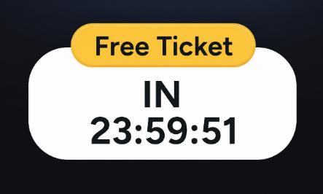

 |  |  |  | --->

 |  | The 24 hours cooldown is to make FOMO effect, users will automatically calculating 24 hours after they clicked the free button.
 |  | Click Button -> Show 24 Hours countdown -> Calculating the next period -> Remembers

*User's reward history might needed for users' to check what they've obtained.
*We need all winners data for distribution purposes.

4. Distribution
Rewards will be sent through account rodex on launch date.

ItemID | DBName | Qty | Rates* | Remarks
20432 | C_Khalitzburg_KN_Helm | 1 | 0.01% | https://ro1studio.gravity.co.kr/kafra/items/20432
19810 | C_Ifrit's_Ear | 1 | 0.01% | https://ro1studio.gravity.co.kr/kafra/items/19810
20538 | C_Magic_Circle_Rainbow | 1 | 0.01% | https://ro1studio.gravity.co.kr/kafra/items/20538
23209 | Premium_Box_1d | 1 | 0.50%
12263 | Comp_Battle_Manual | 1 | 2.00%
12264 | Comp_Bubble_Gum | 1 | 2.00%
23304 | C_Wing_Of_Fly_1Day_Para | 1 | 2.01%
12517 | E_Regeneration_Potion | 2 | 10.00%
12516 | E_Small_Life_Potion | 2 | 8.01%
12515 | E_Med_Life_Potion | 2 | 5.00%
23012 | Comp_Small_Mana_Potion | 2 | 2.51%
11565 | White_Potion_B | 5 | 10.00%
11566 | Yellow_Potion_B | 5 | 12.50%
11569 | Orange_Potion_B | 5 | 15.21%
11571 | Green_Potion_B | 5 | 15.21%
12523 | E_Inc_Agi_10_Scroll | 5 | 7.51%
12522 | E_Blessing_10_Scroll | 5 | 7.51%
 |  |  | 100.00%

 |  |  | *Chance rate adjustment might be needed in the future after testing

